Análisis2
SPRINT 1
Contratos |  | Diagrama de Secuencia

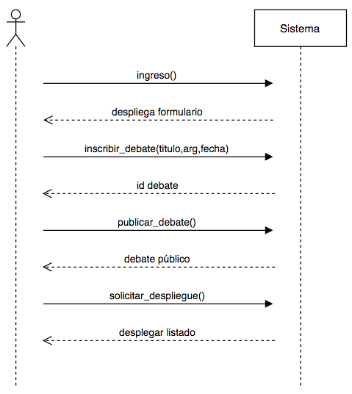
nombre | ingreso()
responsabilidades | Permitir que un usuario ingresar a la aplicación a través de un login. Solicitar el despliegue del formulario de creación de debate
tipo | Sistema
referencias cruzadas
notas
excepciones
salida
precondiciones | usuario tenga una cuenta en Facebook
postcondiciones | (1) Se creó instancia usuario

nombre | inscribir_debate(titulo,arg,fecha)
responsabilidades | Capturar el usuario, titulo del debate, la descripcion inicial y la fecha para agregarla a un nuevo debate
tipo | Sistema
referencias cruzadas
notas
excepciones | Si el id del usuario no es valido, indicar error
salida
precondiciones | El sistema conoce el id del usuario
postcondiciones | (1) Se creó instancia debate (2) Se agrega el debate al almacen de debates
 |  | Diagrama de estados
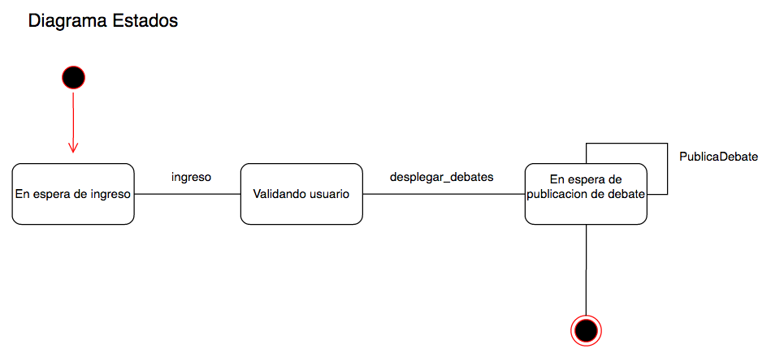
nombre | pubicar_debate()
responsabilidades | actualizar el estado del debate a público
tipo | Sistema
referencias cruzadas
notas
excepciones
salida
precondiciones | el sistema conoce el id del debate
postcondiciones | (1) se buscó el debate en el almacen de debates (2) se modificó el estado del debate a público

nombre | solicitar_depliegue()
responsabilidades | desplegar todos los debates en la página principal
tipo
referencias cruzadas
notas
excepciones
salida
precondiciones
postcondiciones | (1) se buscaron todos los debates con estado público (2) se entregó el listado de los debates públicos

Diseño
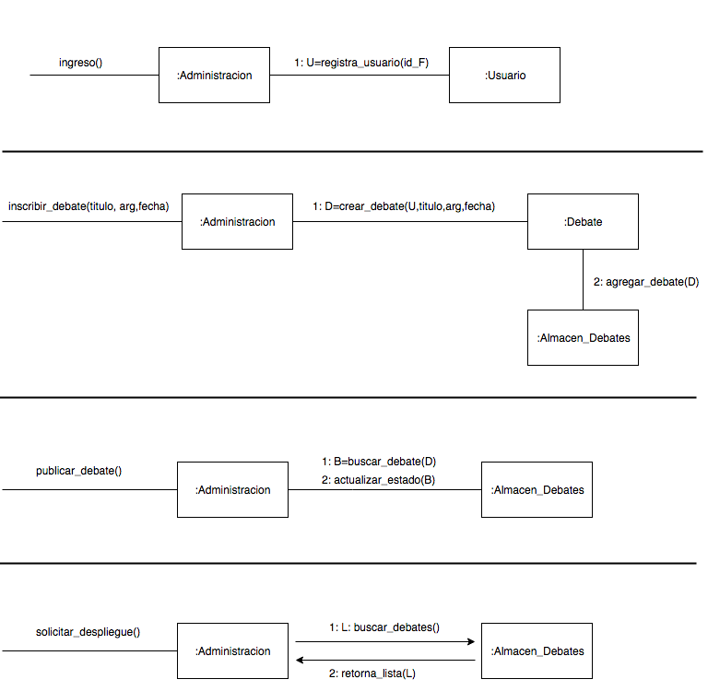
SPRINT 1

Diagrama de Colaboración

